Sheet1
SOAL 1
Untuk melakukan rencana penambahan kapasitas produksinya 5 tahun mendatang, manajer produksi LevReSil mempertimbangkan penyisihan laba tahunannya untuk ditabung setiap akhir tahun sejumlah Rp 100 juta, dengan tingkat bunga tabungan 6% per tahun. Namun sang pemilik LevReSil memerintahkan untuk menabung setiap akhir semester saja sejumlah Rp 50 juta selama lima tahun. Pertimbangan siapa yang dapat menghasilkan pemajemukan lebih besar pada akhir tahun kelima?
fva | a[(1+i)5 -n / n]
 | 5.63709296 | 100,000,000 | 563709296
 | 11.463879311 | 50,000,000 | 573193965.57

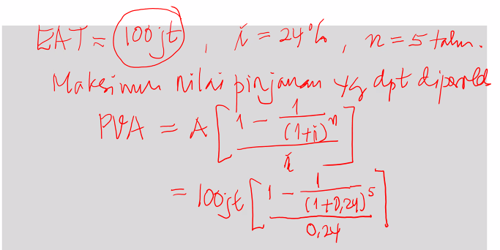
SOAL 2
Berapa max pinjaman dari kasus berikut
EAT | 100000000
i | 24
n | 5

pva | a[(1-(1/((1+i)^n))/i]
 | 2.745384416 | 274,538,442

SOAL 3
Cesily ingin memiliki uang sebesar Rp 1 milyar 5 tahun lagi. Tingkat bunga deposito saat ini 6% per tahun dan diperkirakan akan tetap selama 5 tahun yad. Berapa ia harus menabung selama 5 tahun ke depan; setiap (a) akhir tahun, (b) akhir bulan, (c) awal tahun?
FVA | 1000000000
i | 0.06 | 0.005
n | 5 | 0.41666666667
m | 1 | 12

PERTAHUN (AKHIR) | 5.63709296 | 177,396,400 | 5.63709296
PERBULAN | 69.77003051 | 14,332,802
PERTAHUN (AWAL) | 5.9753185376 | 167,355,095 | 5.9753185376

SOAL 4
meminjam uang untuk mengembangkan bisnis MRI sebesar Rp 150 juta selama 4 tahun. Bank menetapkan bunga 12% per tahun dengan angsuran tetap setiap akhir tahun. Bantulah Regina membuat tabel amortisasi hutangnya tersebut!
A | 150000000
i | 0.12
n | 4
angsuran | 3.0373493466 | 49,385,165
TAHUN | SALDO AWAL | ANGSURAN | BUNGA | POKOK UTANG | SALDO AKHIR
1 | 150,000,000.00 | 49,385,165.45 | 18,000,000.00 | 31,385,165.45 | 118,614,834.55
2 | 118,614,834.55 | 49,385,165.45 | 14,233,780.15 | 35,151,385.30 | 83,463,449.25
3 | 83,463,449.25 | 49,385,165.45 | 10,015,613.91 | 39,369,551.54 | 44,093,897.72
4 | 44,093,897.72 | 49,385,165.45 | 5,291,267.73 | 44,093,897.72 | 0.00

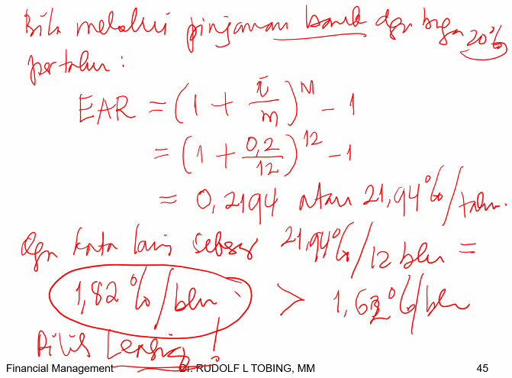
SOAL 5
Levitania bermaksud mencicil sebuah sepeda motor baru selama 3 tahun. Harga tunai motor Rp 21 juta. Besarnya angsuran setiap bulan adalah Rp 750 ribu. Uang muka sebesar Rp 1 juta sudah termasuk cicilan bulan pertama. Berapa tingkat bunga per bulan? Bila ada sebuah bank menawarkan pinjaman dengan bunga 20% per tahun, apa yang sebaiknya dilakukan Levitania
A | 20000000
i | 0.01
n | 35
PVA | 26.666666667
PVIFA 1% | 29.408580088 | 680,074
PVIFA 2% | 24.998619332 | 800,044
EAR | 21.939108491

SOAL 6
Dokter Gabriel bermaksud membeli mesin fisioterapi baru seharga Rp 20 juta. Untuk itu, ia dapat membayar dengan cara 20% tunai dan sisanya dapat diangsur setiap bulan dengan jumlah setoran yang sama setiap bulannya selama 2 tahun. (A)Berapa jumlah angsuran per bulan jika bunga yang ditetapkan oleh toko penjual mesin fisioterapi adalah 18% per tahun flat? (B) Jika dokter Gabriel meminjam ke Bank untuk melunasi mesin fisioterapi tersebut, ia harus membayar bunga 24% per tahun anuitas. Berapa jumlah angsuran per bulannya? (C)Kemana sebaiknya dokter Gabriel berhutang (bank atau toko penjual mesin fisioterapi)?
A
Bunga 1 thn | 0.18 | 16,000,000 | 2,880,000
Bunga 2 thn |  | 16,000,000 | 5,760,000 | 21,760,000 | 906,667

B
PVIFA | 18.913925603 | 16,000,000 |  |  | 845,938

C
Sebaiknya ke BANK

A | 1000000000
Sisa | 100000000
Depresiasi | 90000000
Bunga | 10%
Pajak | 40%
Bunga setelah pajak | 6%
By pemeliharaan | 20000000
PVA | 6.1445671057 | 162,745,395

TAHUN | ANGSURAN | DEPRESIASI | PEMELIHARAAN | TAX SAVING
1 | 162,745,395 | 90,000,000 | 20000000 | 44000000 | 138,745,395
2 | 162,745,395 | 90,000,000 | 20000000 | 44000000 | 138,745,395
3 | 162,745,395 | 90,000,000 | 20000000 | 44000000 | 138,745,395
4 | 162,745,395 | 90,000,000 | 20000000 | 44000000 | 138,745,395
5 | 162,745,395 | 90,000,000 | 20000000 | 44000000 | 138,745,395
6 | 162,745,395 | 90,000,000 | 20000000 | 44000000 | 138,745,395
7 | 162,745,395 | 90,000,000 | 20000000 | 44000000 | 138,745,395
8 | 162,745,395 | 90,000,000 | 20000000 | 44000000 | 138,745,395
9 | 162,745,395 | 90,000,000 | 20000000 | 44000000 | 138,745,395
10 | 162,745,395 | 90,000,000 | 20000000 | 44000000 | 138,745,395

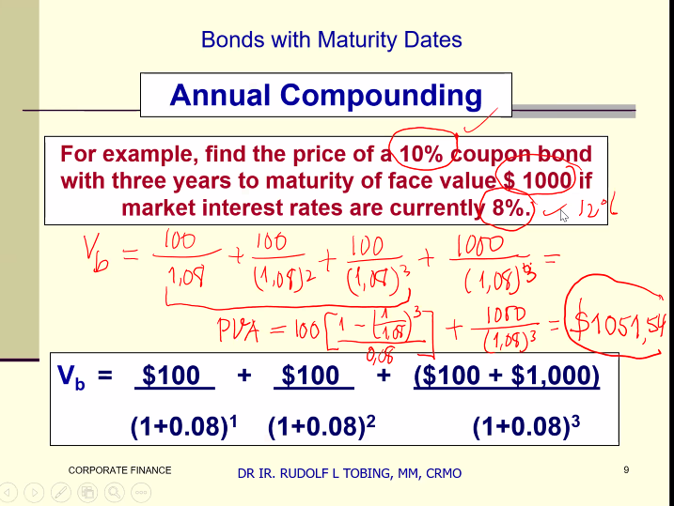

1051.5419397

